Titel
Statistischer
Bericht

 | P I 7 - j / 23

 | Volkswirtschaftliche Gesamtrechnungen

 | Arbeitnehmerentgelt, Bruttolöhne und -gehälter in den kreisfreien Städten und Landkreisen im Land Brandenburg 2000 bis 2023

 | Berechnungsstand: Februar 2025

 | 1 | 1 | 1
 | Entwicklung der Bruttolöhne und -gehälter im Land Brandenburg, in den kreisfreien Städten und Landkreisen 2016 bis 2023 Messzahl 2020 ≙ 100
 |  | Bruttolöhne und -gehälter im Land Brandenburg und in den kreisfreien Städten und Landkreisen
 |  | Meßzahl 2020≙100
 |  |  | Kreisfreie Städte | Landkreise | Land Brandenburg
 |  | 2016 | 85.2 | 85.7 | 85.6
 |  | 2017 | 89.6 | 90.1 | 90.0
 |  | 2018 | 94.0 | 94.3 | 94.2
 |  | 2019 | 98.3 | 98.4 | 98.4
 |  | 2020 | 100 | 100 | 100
 |  | 2021 | 103.2 | 104.7 | 104.3
 |  | 2022 | 108.3 | 111.6 | 110.8
 |  | 2023 | 115.2 | 120.9 | 119.5

Inhaltsverzeichnis
Statistischer
Bericht
P I 7 – j / 23
Inhaltsverzeichnis
 |  | Seite

 | Metadaten zu dieser Statistik

 | Grafiken
1 | Bruttolöhne und -gehälter je Arbeitnehmer
 | in den kreisfreien Städten und Landkreisen Brandenburgs 2023 | 4

2 | Bruttolöhne und -gehälter je Arbeitnehmer
 | in den kreisfreien Städten und Landkreisen Brandenburgs 2000 und 2023 | 5

 | Tabellen
1 | Bruttolöhne und -gehälter
 | in den kreisfreien Städten und Landkreisen Brandenburgs 2000 bis 2023
 | nach Wirtschaftsbereichen | 6

2 | Arbeitnehmerentgelt
 | in den kreisfreien Städten und Landkreisen Brandenburgs 2000 bis 2023
 | nach Wirtschaftsbereichen | 26

3 | Bruttolöhne und -gehälter je Arbeitnehmer
 | in den kreisfreien Städten und Landkreisen Brandenburgs 2000 bis 2023
 | nach Wirtschaftsbereichen | 46

4 | Arbeitnehmerentgelt je Arbeitnehmer
 | in den kreisfreien Städten und Landkreisen Brandenburgs 2000 bis 2023
 | nach Wirtschaftsbereichen | 66

Dia 1
Grafik 1: Bruttolöhne und -gehälter je Arbeitnehmer in den kreisfreien Städten und Landkreisen Brandenburgs 2023 Landesdurchschnitt ≙ 100

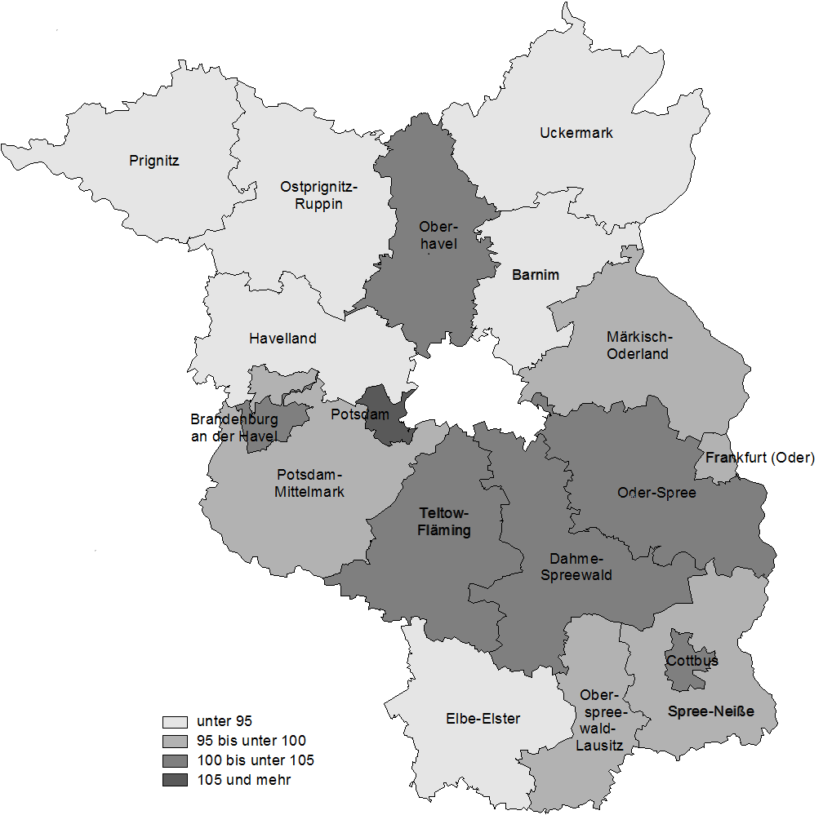

Dia 2
 | 2000 | 2023
Brandenburg an der Havel | 21593 | 39558
Cottbus | 21806 | 38809
Frankfurt (Oder) | 21087 | 37479
Potsdam | 23181 | 42572
Barnim | 19752 | 36099
Dahme-Spreewald | 21610 | 39312
Elbe-Elster | 18976 | 35030
Havelland | 19459 | 35801
Märkisch-Oderland | 19633 | 36454
Oberhavel | 21470 | 38532
Oberspreewald-Lausitz | 20457 | 38075
Oder-Spree | 21110 | 40057
Ostprignitz-Ruppin | 20519 | 35669
Potsdam-Mittelmark | 21660 | 37926
Prignitz | 18769 | 35176
Spree-Neiße | 20216 | 36524
Teltow-Fläming | 20923 | 39464
Uckermark | 20477 | 36153
Land Brandenburg | 20875 | 38212
Kreisfreie Städte | 22171 | 40461
Landkreise | 20471 | 37542
Grafik 2: Bruttolöhne und -gehälter je Arbeitnehmer¹ in den kreisfreien Städten und Landkreisen Brandenburgs 2000 und 2023
 | Bruttolöhne und -gehälter je Arbeitnehmer in EUR
 |  | 2000 | 2023
 | Brandenburg an der Havel | 21593 | 39558
 | Cottbus | 21806 | 38809
 | Frankfurt (Oder) | 21087 | 37479
 | Potsdam | 23181 | 42572

 | Barnim | 19752 | 36099
 | Dahme-Spreewald | 21610 | 39312
 | Elbe-Elster | 18976 | 35030
 | Havelland | 19459 | 35801
 | Märkisch-Oderland | 19633 | 36454
 | Oberhavel | 21470 | 38532
 | Oberspreewald-Lausitz | 20457 | 38075
 | Oder-Spree | 21110 | 40057
 | Ostprignitz-Ruppin | 20519 | 35669
 | Potsdam-Mittelmark | 21660 | 37926
 | Prignitz | 18769 | 35176
 | Spree-Neiße | 20216 | 36524
 | Teltow-Fläming | 20923 | 39464
 | Uckermark | 20477 | 36153

 | Land Brandenburg | 20875 | 38212
 | Kreisfreie Städte | 22171 | 40461
 | Landkreise | 20471 | 37542

_____
1 Gesamte an Haupt- und Nebenbeschäftigte entrichtete Bruttolöhne und -gehälter im Verhältnis zur Anzahl nur der hauptbeschäftigten Arbeitnehmerinnen und Arbeitnehmer

